关系图
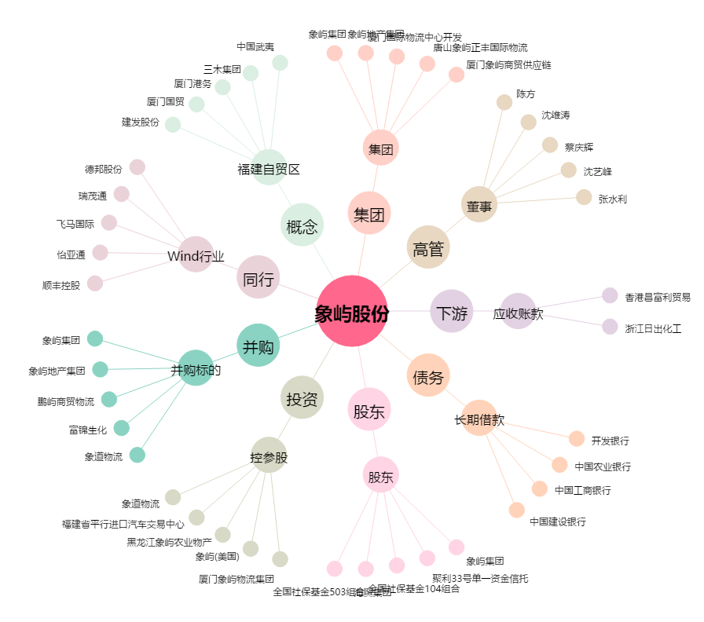
象屿股份[600057.SH] - 关系概览图

